Guía para lectura
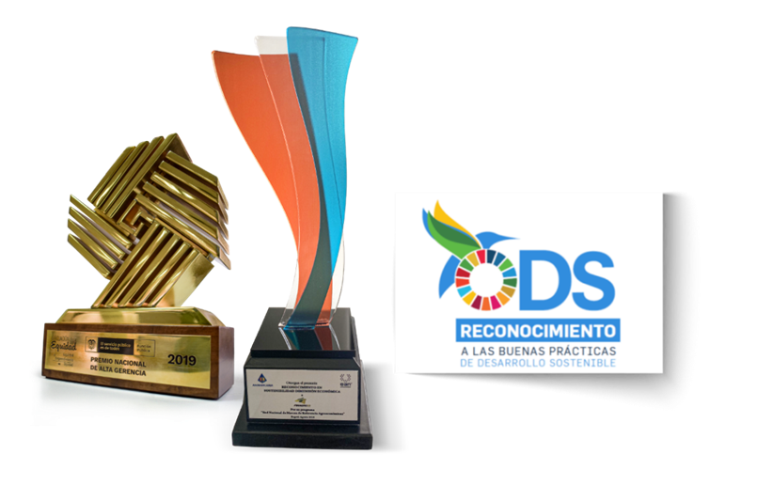
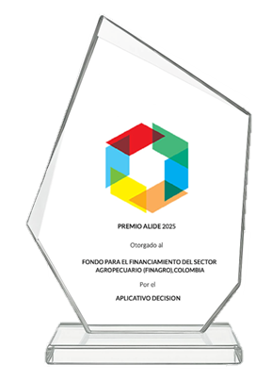
 | Guía para lectura

 | El presente documento corresponde a una actualización del documento PDF de la AgroGuía correspondiente a Aguacate Criollo Santander San Vicente De Chucurí publicada en la página web, y consta de las siguientes partes:

Flujo de Caja | - Flujo anualizado de los ingresos (precio y rendimiento) y los costos de producción para una hectárea de Aguacate Criollo Santander San Vicente De Chucurí discriminados por mano de obra e insumos. Se incluye además la utilidad del ejercicio (ingresos – costos) para todo el ciclo de producción, asi como información tecnica relevante. El flujo se encuentra actualizado a 2026 Q1.

Análisis comparativo y participación de los costos | - Análisis comparativo y participación de los costos: en esta sección se muestra un análisis comparativo de los costos y rentabilidades obtenidas en la Agro Guía original y la AgroGuía actualizada, desagregado por mano de obra e insumos. Así mismo, se presenta la participación de los rubros que componen los costos de mano de obra e insumos (instalación, fertilización, control, cosecha, entre otros) para una hectárea de Aguacate Criollo Santander San Vicente De Chucurí. La participación se encuentra actualizada al 2026 Q1.

 | - Indicadores y sensibilidad: se presentan los indicadores principales que arroja la AgroGuía y su rentabilidad. También se muestra un analisis de sensibilidad, que consiste en identificar el precio mínimo de venta* para cubrir los costos de producción, de acuerdo con la productividad identificada en la AgroGuía. De la misma forma, se calcula el rendimiento mínimo por hectárea** para cubrir los costos de producción, con unos precios por calidad identificados en la Agro Guía. Se presenta este análisis para diferentes escenarios de precios y rendimientos. * Este precio mínimo de venta es ponderado, según la participación del producto por calidades dentro del total producido en el ciclo y el precio identificado para cada calidad. ** Manteniendo la misma participación de las calidades sobre el total producido.
Indicadores y sensibilidad |  | • | Premio Nacional de Alta Gerencia en el énfasis de emprendimiento (2019).
 |  | • | Reconocimiento Asobancaria y la Universidad EAN en "Acercando la Banca a los colombianos" en la dimensión económica (2020).

 |  | • | Reconocimiento Pacto Global Red Colombia y Cámara de Comercio de Bogotá a las buenas prácticas de desarrollo sostenible en el ODS 1 (2020).

 |  | • | Premio ALIDE 2025 a la Gestión y Modernización Tecnológica – Por el aplicativo Decision.

Nota: para conocer el detalle de los resultados de la presente AgroGuía, se requiere ser aliado de la Red Nacional de Marcos de Referencia Agroeconómicos. Mayor información al correo agroguia@finagro.com.co

Análisis comparativo y participación de los costos: en esta sección se muestra un análisis comparativo de los costos y rentabilidades obtenidas en la Agro Guía original y la AgroGuía actualizada, desagregado por mano de obra e insumos. Así mismo, se presenta la participación de los rubros que componen los costos de mano de obra e insumos (instalación, fertilización, control, cosecha, entre otros) para una hectárea de

Aguacate Criollo Santander San Vicente De Chucurí. La participación se encuentra actualizada al 2026 Q1.

Análisis Comparativo y Part.
Análisis comparativo
Análisis comparativo y participación de los costos de mano de obra e insumos según rubro
Análisis comparativo

AGUACATE CRIOLLO SANTANDER SAN VICENTE DE CHUCURÍ
Los costos totales del ciclo para esta actualización (2026 Q1) equivalen a $110,6 millones, en comparación con los costos del marco original que ascienden a $56,0 millones, (mes de publicación del marco: octubre - 2020). La rentabilidad actualizada (2026 Q1) bajó frente a la rentabilidad de la primera AgroGuía, pasando del 68,4% al 164,1%. Mientras que el crecimiento de los costos fue del 197,4%, el crecimiento de los ingresos fue del 164,8%.

Comparativo de costos (COP$)
Comparativo de costos (Participación)
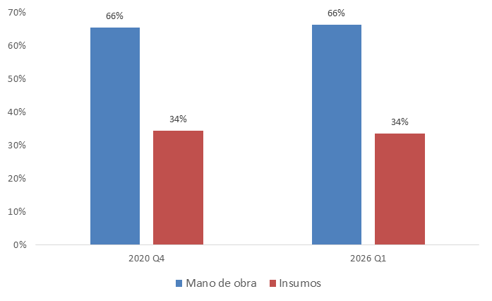
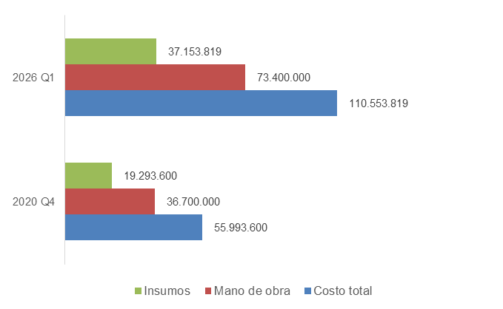

Participación de los costos de producción según actividad e insumos

En cuanto a los costos de mano de obra de la AgroGuía actualizada, se destaca la participación de control arvenses seguido de cosecha y beneficio, que representan el 31% y el 26% del costo total, respectivamente. En cuanto a los costos de insumos, se destaca la participación de fertilización seguido de control fitosanitario, que representan el 59% y el 18% del costo total, respectivamente.

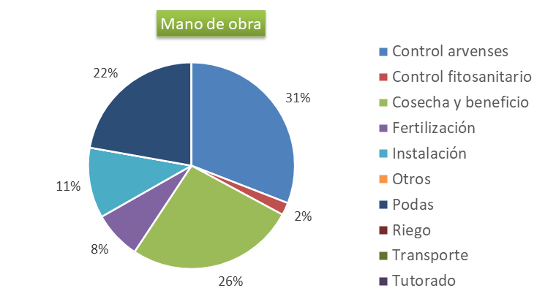
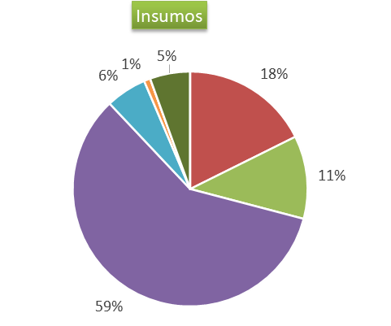

 | Volver a Guía para lectura

Indicadores y sensibilidad
Indicadores del Sistema Productivo y Análisis de Sensibilidad

Indicadores del sistema productivo

AGUACATE CRIOLLO SANTANDER SAN VICENTE DE CHUCURÍ
Los principales indicadores de resultado que arroja el MRA se muestran a continuación:

 |  |  |  |  | Indicador | Unidad | Valor (COP$)
 |  |  |  |  | Costo de producción promedio | COP/kg. ciclo | $ 1,148
 |  |  |  |  | Costos de instalación | COP/ha. | $ 5,150,530
 |  |  |  |  | Costos de fertilización | COP/ha. | $ 27,361,380
 |  |  |  |  | Producción ciclo | Ton./ha. ciclo | 96.3
 |  |  |  |  | Margen de utilidad* | % | 164

Análisis de Sensibilidad

De acuerdo con el comportamiento histórico del sistema productivo, se efectuó un análisis de sensibilidad del margen de utilidad obtenido en la producción de AGUACATE CRIOLLO SANTANDER SAN VICENTE DE CHUCURÍ, frente a diferentes escenarios de variación de precios de venta en finca y rendimientos probables (kg/ha).

En este sentido, para un mismo nivel de precios/rendimientos, se establecen diferentes escenarios de rendimiento/precios por hectárea, que estiman márgenes de utilidad negativos y positivos. De este análisis se concluye que, manteniendo constantes las demás variables del sistema de producción (densidad de siembra, valor jornal, precios de los insumos y porcentajes de calidad del producto), se tiene que:

• | Con un precio ponderado de COP $ 3.031/kg y con un rendimiento por hectárea de 96.300 kg por ciclo; el margen de utilidad obtenido en la producción de aguacate papelillo santander es del 62%.

• | El precio mínimo ponderado para cubrir los costos de producción, con un rendimiento de 96.300 kg para todo el ciclo de producción, es COP $ 1.148/kg.

• | El rendimiento mínimo por ha/ciclo para cubrir los costos de producción, con un precio ponderado de COP $ 3.031, es de 37.227 kg/ha para todo el ciclo.

Análisis de Sensibilidad para diferentes escenarios de rendimeinto y precio

 | El siguiente cuadro presenta diferentes escenarios de rentabilidad para el sistema productivo de AGUACATE CRIOLLO SANTANDER SAN VICENTE DE CHUCURÍ, con respecto a diferentes niveles de productividad (kg./ha.) y precios ($/kg.).
 | De esta manera, permite evidenciar las variaciones que enfrenta la utilidad del productor ante cambios que experimente en el precio de venta del producto o frente a variaciones en rendimiento obtenido de la actividad (manteniendo los demás componentes constantes, tales como costos de producción, tecnología, entre otros). Aquellas casillas con valor rojo indican que la combinación entre el rendimiento y el precio generan ingresos insuficientes para cubrir los costos, en tanto que aquellos con color verde, señalan que las combinaciones entre estas variables generan una utilidad positiva para el productor. El cuadro también presenta la rentabilidad obtenida para la presente AgroGuía, de acuerdo con la combinación de precio y rendimiento presentados.

 |  |  | -25% | -20% | -15% | -10% | -5% | Agro Guía | 5% | 10% | 15% | 20% | 25%
 |  |  | PRECIO ($/KG)
 |  | RENDIMIENTO (KG/HA.) | 2.274 | 2.425 | 2.577 | 2.728 | 2.880 | 3.031 | 3.183 | 3.335 | 3.486 | 3.638 | 3.789
 | -0.2 | 55,989 | 15% | 23% | 30% | 38% | 46% | 54% | 61% | 69% | 77% | 84% | 92%
 | -0.15 | 69,986 | 44% | 54% | 63% | 73% | 82% | 92% | 101% | 111% | 121% | 130% | 140%
 | -0.1 | 82,337 | 69% | 81% | 92% | 103% | 114% | 126% | 137% | 148% | 160% | 171% | 182%
 | -0.05 | 91,485 | 88% | 101% | 113% | 126% | 138% | 151% | 163% | 176% | 188% | 201% | 214%
 | Agro Guía | 96,300 | 98% | 111% | 124% | 138% | 151% | 164% | 177% | 190% | 204% | 217% | 230%
 | 0.05 | 101,115 | 108% | 122% | 136% | 150% | 163% | 177% | 191% | 205% | 219% | 233% | 247%
 | 0.1 | 111,227 | 129% | 144% | 159% | 174% | 190% | 205% | 220% | 235% | 251% | 266% | 281%
 | 0.15 | 127,910 | 163% | 181% | 198% | 216% | 233% | 251% | 268% | 286% | 303% | 321% | 338%
 | 0.2 | 153,493 | 216% | 237% | 258% | 279% | 300% | 321% | 342% | 363% | 384% | 405% | 426%

 |  |  |  |  |  |  |  |  |  |  |  |  | Volver a Guía para lectura

